bank details
Required Information | Fill in
账户开户名： Bank Account Name: | 游家俊 Chia Chun Yu
开户行： Bank Name: | 永豐銀行 BANK SINOPAC CO.LTD.
账户号： Bank Account Number: | 01101800095588
开户行地址： Bank Address: | 桃園分行 桃園市復興路51號 Taoyuan Branch, No. 5, Fuxing Rd. Taoyuan City
银行swift code Bank Swift Code: | SINOTWTP
电子邮箱： Email: | hhhjun01@gamil.com
联系电话： Contact Number: | 0960626459
地址： Address: | 桃園市忠一路184巷號 No. 184, Zhongyi Road, Taoyuan District
邮编： Postal Code: | 330
身份证号码： Identification Card Number (for individual only)： | H122573322

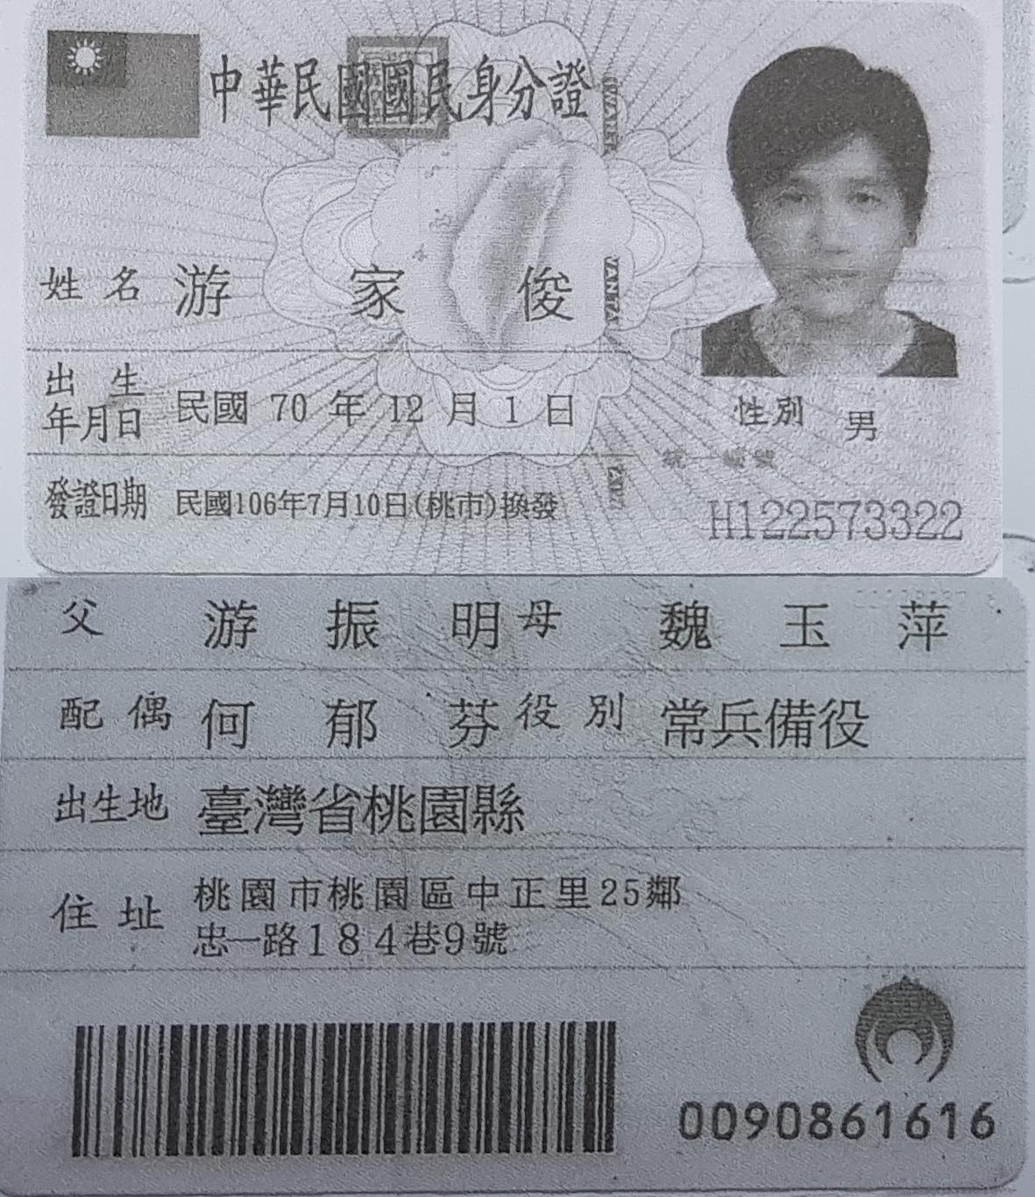
身份证电子档 Copy of Identification Card (for individual only) |  | 公司营业执照电子档（年检页面） Copy of Valid Company Operating Certificate

